SOMMAIRE
TYPOLOGIE DU SURENDETTEMENT DES MÉNAGES
2025

RÉGION NOUVELLE-AQUITAINE

CARTES ET DONNÉES RÉGIONALES ET DÉPARTEMENTALES |  |  | [Titres cliquables ò pour accès aux onglets du classeur]
¾ | RAPPEL DES DONNÉES FRANCE | } | Données France

¾ | CARTOGRAPHIE RÉGIONALE ET DÉPARTEMENTALE | } | Indicateurs de surendettement

¾ | TABLEAUX RÉGIONAUX ET DÉPARTEMENTAUX | } | Caractéristiques des ménages surendettés
 |  | } | Ménages surendettés et effacements de dettes

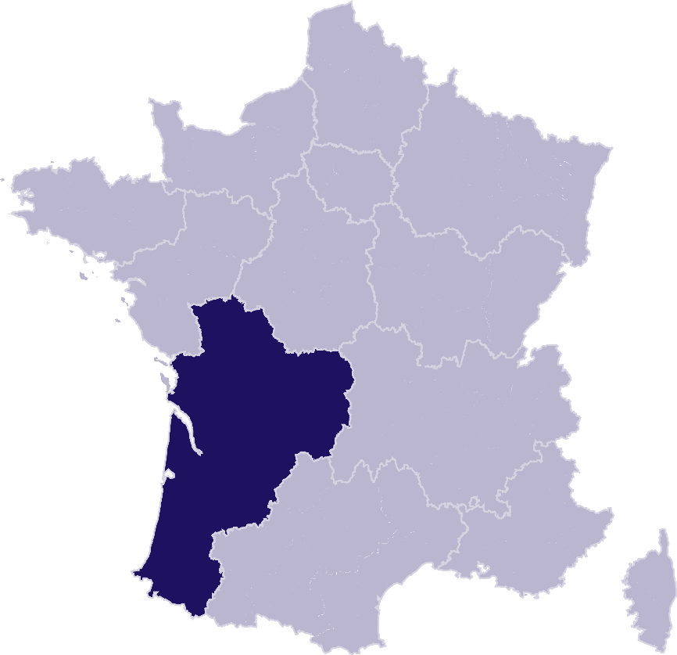
DONNÉES RÉGIONALES ET DÉPARTEMENTALES DÉTAILLÉES
SUR LES CARACTÉRISTIQUES DE L’ENDETTEMENT
¾ | DETTES PAR TYPE | } | NOUVELLE-AQUITAINE
 |  | } | Charente
 |  | } | Charente-Maritime
 |  | } | Corrèze
 |  | } | Creuse
 |  | } | Deux-Sèvres
 |  | } | Dordogne
 |  | } | Gironde
 |  | } | Haute-Vienne
 |  | } | Landes
 |  | } | Lot-et-Garonne
 |  | } | Pyrénées-Atlantiques
 |  | } | Vienne
¾ | COMPARAISON DE L’ENDETTEMENT
 | AU NIVEAU DÉPARTEMENTAL | } | Comparaison

RAPPEL-FRANCE
RAPPEL DES DONNÉES FRANCE
 | Ë Retour sommaire


148 013 dépôts de dossiers de surendettement
171 264 personnes surendettées a)
267 dépôts de dossiers pour 100 000 habitants b)
17 951 € d’endettement médian, hors immobilier, des ménages surendettés c)
62,4 % des ménages surendettés sont sous le seuil de pauvreté d)
26,1 % des surendettés se déclarent au chômage e)
23,6 % de l'encours total de dettes effacé f)

Note : Renvois communs avec l'onglet « Indicateurs-régions-dépts », auquel se reporter. | Haut de page ~

INDICATEURS-RÉGION-DÉPTS
 | RÉGION NOUVELLE-AQUITAINE
 |  |  |  |  |  | Ë Retour sommaire
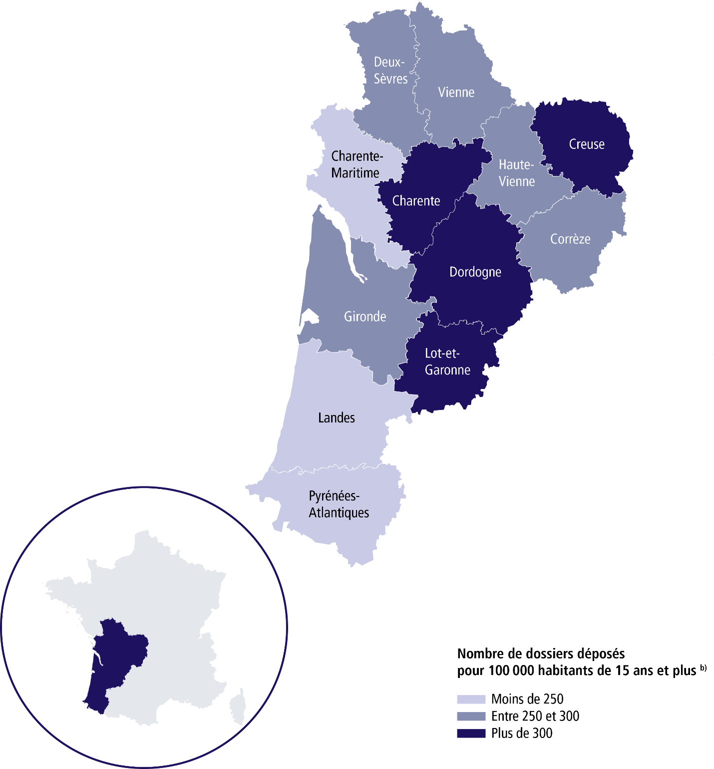

 | SURENDETTEMENT – DONNÉES 2025

 | 14 586 dépôts de dossiers de surendettement
 | 16 956 personnes surendettées a)
 | 276 dépôts de dossiers pour 100 000 habitants b)
 | 17 136 € d'endettement médian, hors immobilier, des ménages surendettés c)
 | 61,4 % des ménages surendettés sont sous le seuil de pauvreté d)
 | 25,2 % des surendettés se déclarent au chômage e)
 | 23,1 % de l'encours total de dettes effacé f)

 |  | CHARENTE |  |  | CREUSE

 | 910 dépôts de dossiers de surendettement |  |  | 361 dépôts de dossiers de surendettement
 | 1 080 personnes surendettées a) |  |  | 433 personnes surendettées a)
 | 304 dépôts de dossiers pour 100 000 habitants b) |  |  | 363 dépôts de dossiers pour 100 000 habitants b)
 | 15 990 € d'endettement médian, hors immobilier, des ménages surendettés c) |  |  | 15 618 € d'endettement médian, hors immobilier, des ménages surendettés c)
 | 64,8 % des ménages surendettés sont sous le seuil de pauvreté d) |  |  | 66,1 % des ménages surendettés sont sous le seuil de pauvreté d)
 | 25,3 % des surendettés se déclarent au chômage e) |  |  | 18,7 % des surendettés se déclarent au chômage e)
 | 19,2 % de l'encours total de dettes effacé f) |  |  | 17,5 % de l'encours total de dettes effacé f)

 |  | CHARENTE-MARITIME |  |  | DEUX-SÈVRES

 | 1 462 dépôts de dossiers de surendettement |  |  | 936 dépôts de dossiers de surendettement
 | 1 717 personnes surendettées a) |  |  | 1 100 personnes surendettées a)
 | 248 dépôts de dossiers pour 100 000 habitants b) |  |  | 297 dépôts de dossiers pour 100 000 habitants b)
 | 17 812 € d'endettement médian, hors immobilier, des ménages surendettés c) |  |  | 14 276 € d'endettement médian, hors immobilier, des ménages surendettés c)
 | 59 % des ménages surendettés sont sous le seuil de pauvreté d) |  |  | 65 % des ménages surendettés sont sous le seuil de pauvreté d)
 | 21,7 % des surendettés se déclarent au chômage e) |  |  | 23,4 % des surendettés se déclarent au chômage e)
 | 20 % de l'encours total de dettes effacé f) |  |  | 17,9 % de l'encours total de dettes effacé f)

 |  | CORRÈZE |  |  | DORDOGNE

 | 591 dépôts de dossiers de surendettement |  |  | 1 129 dépôts de dossiers de surendettement
 | 679 personnes surendettées a) |  |  | 1 338 personnes surendettées a)
 | 286 dépôts de dossiers pour 100 000 habitants b) |  |  | 312 dépôts de dossiers pour 100 000 habitants b)
 | 16 926 € d'endettement médian, hors immobilier, des ménages surendettés c) |  |  | 16 798 € d'endettement médian, hors immobilier, des ménages surendettés c)
 | 58,7 % des ménages surendettés sont sous le seuil de pauvreté d) |  |  | 59,7 % des ménages surendettés sont sous le seuil de pauvreté d)
 | 22,1 % des surendettés se déclarent au chômage e) |  |  | 24,4 % des surendettés se déclarent au chômage e)
 | 27,9 % de l'encours total de dettes effacé f) |  |  | 20,3 % de l'encours total de dettes effacé f)
 |  |  |  |  |  | Haut de page ~
 | Région Nouvelle-Aquitaine (suite)

 |  | GIRONDE |  |  | LOT-ET-GARONNE

 | 4 074 dépôts de dossiers de surendettement |  |  | 995 dépôts de dossiers de surendettement
 | 4 703 personnes surendettées a) |  |  | 1 155 personnes surendettées a)
 | 281 dépôts de dossiers pour 100 000 habitants b) |  |  | 353 dépôts de dossiers pour 100 000 habitants b)
 | 18 733 € d'endettement médian, hors immobilier, des ménages surendettés c) |  |  | 15 989 € d'endettement médian, hors immobilier, des ménages surendettés c)
 | 60,7 % des ménages surendettés sont sous le seuil de pauvreté d) |  |  | 63,4 % des ménages surendettés sont sous le seuil de pauvreté d)
 | 27,7 % des surendettés se déclarent au chômage e) |  |  | 26,2 % des surendettés se déclarent au chômage e)
 | 20,9 % de l'encours total de dettes effacé f) |  |  | 22,5 % de l'encours total de dettes effacé f)

 |  | HAUTE-VIENNE |  |  | PYRÉNÉES-ATLANTIQUES

 | 887 dépôts de dossiers de surendettement |  |  | 1 304 dépôts de dossiers de surendettement
 | 1 012 personnes surendettées a) |  |  | 1 489 personnes surendettées a)
 | 279 dépôts de dossiers pour 100 000 habitants b) |  |  | 213 dépôts de dossiers pour 100 000 habitants b)
 | 15 821 € d'endettement médian, hors immobilier, des ménages surendettés c) |  |  | 18 587 € d'endettement médian, hors immobilier, des ménages surendettés c)
 | 65,4 % des ménages surendettés sont sous le seuil de pauvreté d) |  |  | 56 % des ménages surendettés sont sous le seuil de pauvreté d)
 | 22,6 % des surendettés se déclarent au chômage e) |  |  | 25,2 % des surendettés se déclarent au chômage e)
 | 21,1 % de l'encours total de dettes effacé f) |  |  | 22,5 % de l'encours total de dettes effacé f)

 |  | LANDES |  |  | VIENNE

 | 890 dépôts de dossiers de surendettement |  |  | 1 047 dépôts de dossiers de surendettement
 | 1 044 personnes surendettées a) |  |  | 1 206 personnes surendettées a)
 | 236 dépôts de dossiers pour 100 000 habitants b) |  |  | 283 dépôts de dossiers pour 100 000 habitants b)
 | 18 717 € d'endettement médian, hors immobilier, des ménages surendettés c) |  |  | 15 478 € d'endettement médian, hors immobilier, des ménages surendettés c)
 | 57,8 % des ménages surendettés sont sous le seuil de pauvreté d) |  |  | 66 % des ménages surendettés sont sous le seuil de pauvreté d)
 | 28,2 % des surendettés se déclarent au chômage e) |  |  | 26 % des surendettés se déclarent au chômage e)
 | 18,4 % de l'encours total de dettes effacé f) |  |  | 44 % de l'encours total de dettes effacé f) |  | Haut de page ~

Renvois

a) | Personnes surendettées : nombre de personnes surendettées |  | e) | Taux de chômage des surendettés : pourcentage de personnes
 | (débiteurs et codébiteurs) dont le dossier a été déposé en 2025 |  |  | surendettées (débiteurs, codébiteurs, conjoints et personnes à charge)
 |  |  |  | dont le dossier a été traité en 2025 et qui se déclarent au chômage
b) | Dépôts de dossiers de surendettement pour 100 000 habitants : |  |  | (tel que mesuré par l’Insee selon la définition du Bureau international
 | ratio rapportant le nombre de dossiers déposés en 2025 |  |  | du travail [BIT] ; données provisoires au deuxième trimestre 2025).
 | à la population résidente du territoire âgée de 15 ans et plus
 | au 1er janvier 2025. |  | f) | Part de l'encours total de dettes effacée dans les dossiers clos,
 |  |  |  | hors dossiers clos avant examen de recevabilité ainsi qu'après décision
c) | L’endettement médian, hors immobilier, |  |  | ou jugement d'irrecevabilité, et qui ont bénéficié de mesures imposées
 | des ménages surendettés comprend les dettes de logement. |  |  | à la suite d'un rétablissement personnel ou de mesures avec effacement
 |  |  |  | partiel des dettes.
d) | Taux de pauvreté des ménages surendettés : proportion de
 | personnes surendettées (débiteurs, codébiteurs, conjoints et personnes
 | à charge) vivant dans un ménage dont le dossier a été traité en 2025
 | et dont le niveau de vie est inférieur au seuil de pauvreté
 | de l’année 2023 calculé par l’Insee. |  |  | Sources : Banque de France et Insee.

